Sheet3
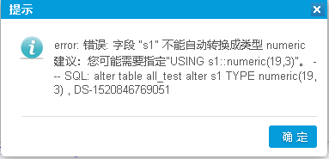
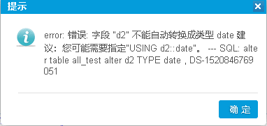
 |  | MySQL | SqlServer | PostgreSql | Oracle
 | 整数长度 | 17 | 10 | 10 | 16
 | 长度 | 18 | 16 | 16 | 16
 | 精度 | 17 | 17 | 3 | 16
 | 自定义格式化
 | 汇总的准确性
空表 | Int转float | 正常 | 正常 | 正常
 | float转int | 正常 | 正常 | 正常
 | string转int/float | 正常 | 正常 | 错误见图1
 | 日期转换 | 正常 | 正常 | String不可转换日期，见图2。其它正常
有数据 | Int转float | 正常 | 正常 | 正常 | 否
 | float转int | 正常 | 正常 | 正常
 | string转int/float | 正常报错 | 正常报错 | 正常报错
 | 日期转换 | 正常 | 正常 | 日期转换正常 但字符串不可转日期

